FIN
Ficha de Indicador de Desempeño. FID 2025
CLAVE Y NOMBRE DEL INDICADOR
I_TOD_PAZ: Índice de Todos por la Paz
NOMBRE DEL PROGRAMA PRESUPUESTARIO ANUAL (PPA) |  |  |  | UNIDAD RESPONSABLE |  | NIVEL DE LA MIR QUE ATIENDE EL INDICADOR
E-PPA 3.5 PROGRAMA PIONEROS FÚTBOL CANCÚN |  |  |  | ASOCIACIÓN DE FÚTBOL PIONEROS A.C |  | FIN
Seleccionar los Criterios CREMAA que cumple el Indicador.
Claridad. | Relevancia. |  | Economía. | Monitoreable | Adecuado. | Aportación Marginal.
( X ) | ( X ) |  | ( X ) | ( X ) | ( X ) | ( NO APLICA )
Seleccionar una de las Dimensiones que mide el Indicador. |  |  |  |  | Seleccionar el Tipo de indicador.
Eficiencia. | Eficacia. |  | Calidad. | Economía. | Estratégico. | Gestión.
( ) | ( X ) |  | ( ) | ( ) | ( X ) | ( )
Seleccionar el compartamiento del Indicador hacia la meta (ascendente o descendente) |  |  |  | Tipo de valor de la meta.
Ascendente | Constante |  | Descendente | Absoluta |  | Relativa
( X ) | ( ) |  | ( ) | ( ) |  | ( X )
Definición del indicador.
El Índice Todos por la Paz mide el grado de avance en tres grandes dimensiones: Seguridad y Justicia, Cohesión Social y Educación para la Paz.
Ecuación del Método de cálculo del indicador.
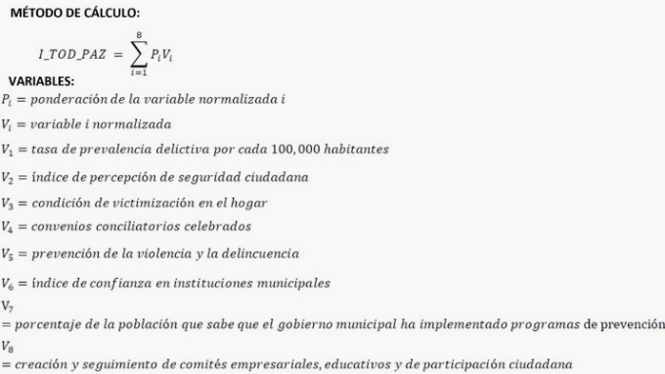 #VALUE!
Unidad de medida del Indicador |  |  |  | Frecuencia de medición del Indicador
Porcentaje |  |  |  | Trianual
Línea base |  |  |  | Meta
Valor Absoluto |  | Año |  | Valor Absoluto | Valor Relativo | Año
94.42% |  | 2024 |  | 95.33% | 0.96% | 2025
Parámetros de semaforización
Ascendente
verde (aceptable) |  |  | amarillo (con riesgo) |  | rojo (crítico)
mayor o igual a 70% |  |  | entre 50% y 70% |  | menor o igual a 50%
Medio de Verificación del Indicador
Nombre completo del Documento que sustenta la información: - Encuestas de percepción de seguridad (INEGI, ENVIPE). - Registros de incidencia delictiva (Fiscalía Estatal, Seguridad Pública). - Informes de eficiencia en la resolución de casos judiciales. - Reportes de operativos de seguridad implementados. - Documentación de atención a víctimas en programas de justicia. Nombre del área que genera o publica la información: Dirección de planeación Periodicidad con que se genera el documento: Trianual Liga de la página de la que se obtiene la información: https://1drv.ms/w/s!AvWliPn_5PSEhrcwAjnXapDZ81rkCw?e=nD54SG
SEGUIMIENTO TRIMESTRAL Y ACUMULADO ANUAL DE AVANCE EN CUMPLIMIENTO DE METAS (%)
TRIMESTRE 1 | TRIMESTRE 2 | TRIMESTRE 3 | TRIMESTRE 4 | ANUAL | MINIGRAFICAS
100.00% | 100.00% | 100.00% | 100.00% | 99.99%
Características de las Variables del indicador
Siglas del numerador |  |  |  | Descripción de las siglas del numerador
I_TOD_PAZ |  |  |  | Índice de Todos por la Paz
Fuente de Información del numerador |  |  |  | Unidad de Medida del numerador
https://onedrive.live.com/view.aspx?resid=84F4E4FFF988A5F5%21105392&authkey=!AAI512qQ2fNa5As
Siglas del denominador |  |  |  | Descripción de las siglas del denominador
I_TOD_PAZ |  |  |  | Índice de Todos por la Paz
Fuente de Información del denominador |  |  |  | Unidad de Medida del denominador
https://onedrive.live.com/view.aspx?resid=84F4E4FFF988A5F5%21105392&authkey=!AAI512qQ2fNa5As
Nombre del responsable del diseño del Indicador
Lic. José Fernando Díaz Nuñez
Unidad administrativa del responsable |  |  |  | Puesto del responsable
Dirección General de Planeación Municipal |  |  |  | Director General
Correo electrónico del responsable |  |  |  | Teléfono del responsable
dirgralplaneacionbj@gmail.com |  |  |  | 998 126 6707

Firma del Responsable

